Consolidado de Cumplimiento
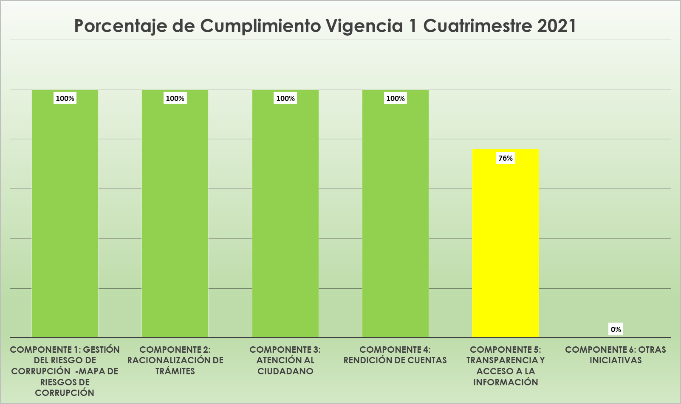
CONSOLIDADO CUMPLIMIENTO PLAN ANTICORRUPCION Y ATENCIÓN AL CIUDADANO 2021
ESE METROSALUD
OFICINA DE CONTROL INTERNO Y EVALUACIÓN
Componente | Actividades programadas para ejecutar vigencia 1 cuatrimestre 2021 | Actividades cumplidas | Actividades sin avance | Actividades cumplidas parcialmente | Porcentaje de Avance con Corte abril 30 de 2021
Componente 1: Gestión del Riesgo de Corrupción -Mapa de Riesgos de Corrupción | 3 | 3 |  |  | 100%
Componente 2: Racionalización de trámites | 2 | 2 |  |  | 100%
Componente 3: Atención al ciudadano | 3 | 3 |  |  | 100%
Componente 4: Rendición de cuentas | 9 | 9 |  |  | 100%
Componente 5: Transparencia y Acceso a la Información | 5 | 3 |  | 2 | 76%
Componente 6: Otras iniciativas | 0 |  |  |  | 0%
Cumplimiento | 22 | 20 | 0 | 2 | 95%

0 a 59% es | Zona baja | Rojo |  |  |  | 47 | 100
De 60 a 79% es | Zona Media | Amarillo |  |  |  | 3 | 6.3829787234
De 80 a 100% es | Zona Alta | Verde

Nota: Los porcentajes de avance registrados en esta tabla, se refieren estrictamente a las metas que ya se cumplieron en su totalidad. No incluyen las metas que se encuentran en proceso, aún con tiempo programado para su ejecución, y con avances parciales a la fecha.

1
Componente | Porcentaje de cumplimiento Vigencia 2020
Componente 1: Gestión del Riesgo de Corrupción -Mapa de Riesgos de Corrupción | 100%
Componente 2: Racionalización de trámites | 100%
Componente 3: Atención al ciudadano | 100%
Componente 4: Rendición de cuentas | 100%
Porcentaje de Cumplimiento Vigencia 1 Cuatrimestre 2021
Componente 5: Transparencia y Acceso a la Información | 76%
Componente 6: Otras iniciativas | 0%

 |  | CONSOLIDADO CUMPLIMIENTO VIGENCIA 2020 OFICINA DE CONTROL INTERNO Y EVALUACIÓN
 |  | Fecha de seguimiento: | Enero de 2021
 |  | Componente | Actividades programadas para ejecutar en la vigencia 3 cuatrimestre 2020 | Actividades cumplidas | Actividades sin avance | Actividades cumplidas parcialmente | Porcentaje de Avance con Corte al 31 de diciembre de 2020
 |  | Componente 1: Gestión del Riesgo de Corrupción -Mapa de Riesgos de Corrupción | 6 | 5 |  | 1 | 92%
 |  | Componente 2: Racionalización de trámites | 6 | 0 | 2 |  | 67%
 |  | Componente 3: Atención al ciudadano | 12 | 0 | 3 | 2 | 69%
 |  | Componente 4: Rendición de cuentas | 13 | 13 |  |  | 100%
 |  | Componente 5: Transparencia y Acceso a la Información | 0 | 0 |  |  | 98%
 |  | Componente 6: Otras iniciativas | 1 | 1 |  |  | 75%
 |  | Cumplimiento | 38 | 19 | 5 | 3 | 84%

